需求
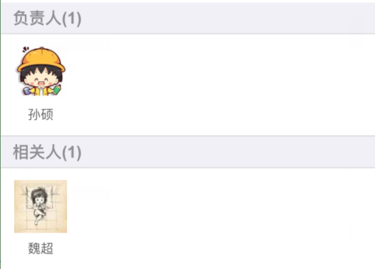
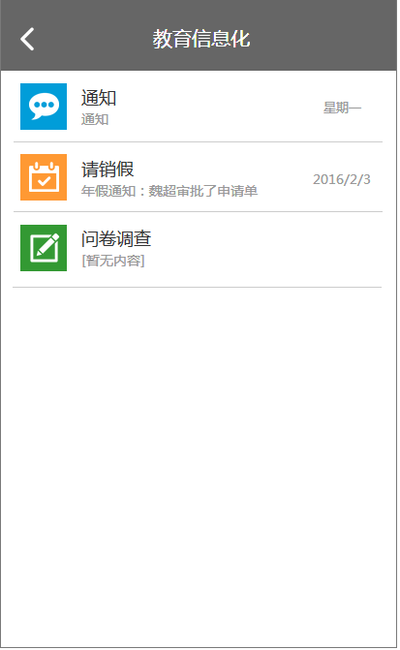
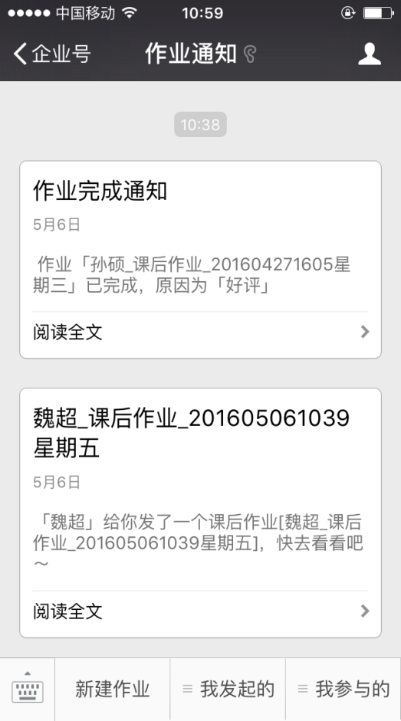
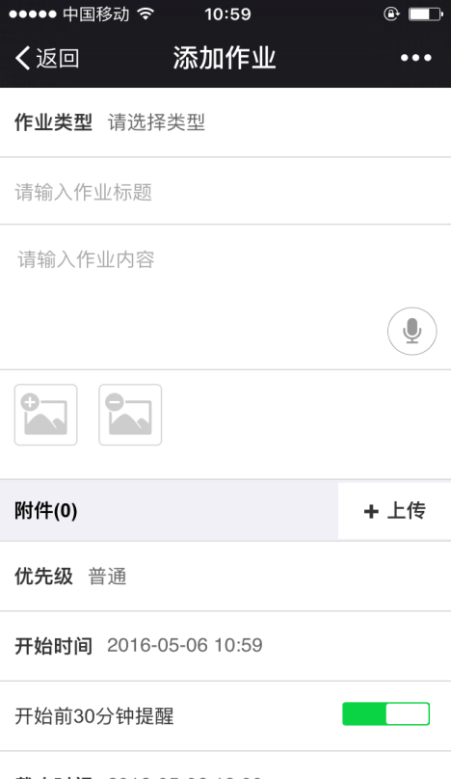
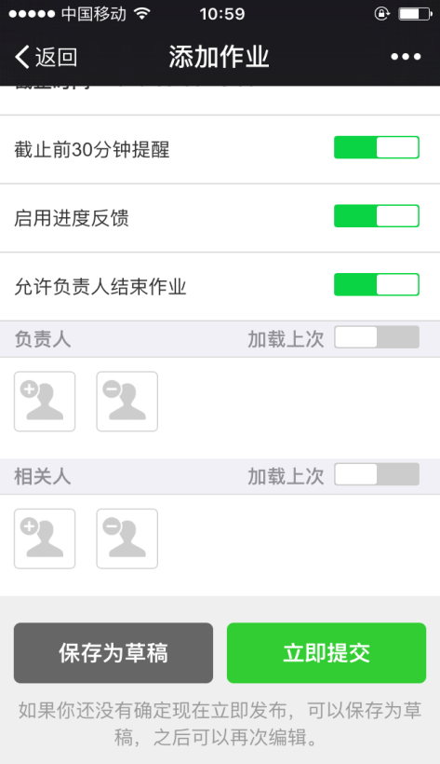
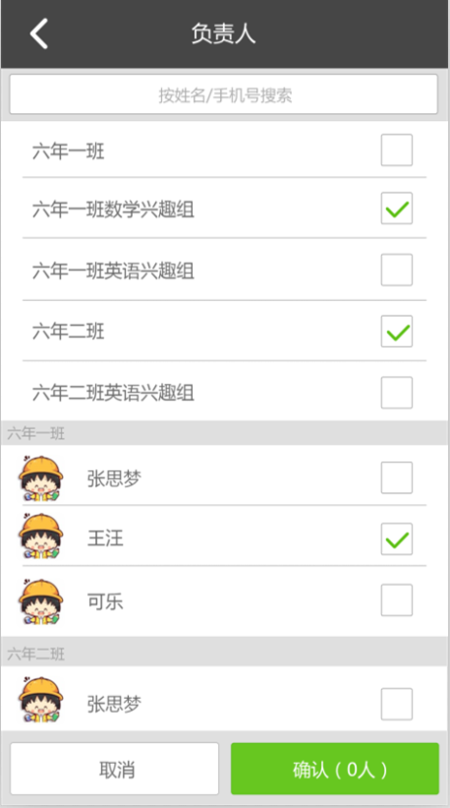

课后作业/假期作业

 |  |  |  |  |  |  | 可多选
 |  | 新建

普通/紧急/非常紧急

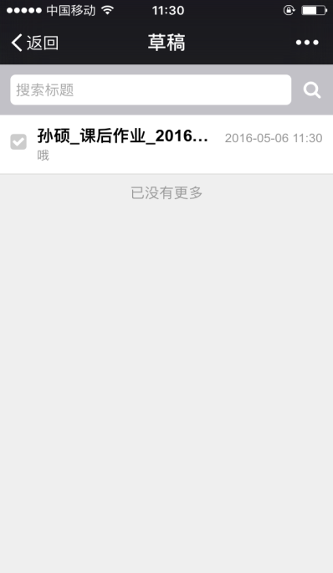
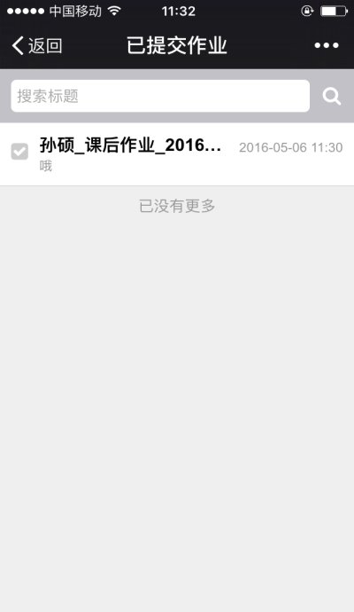
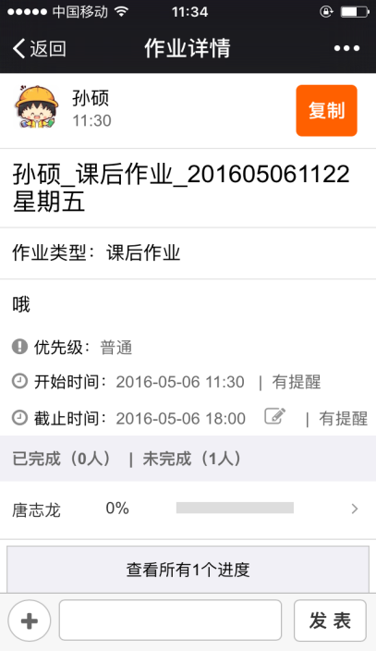
相关人

已阅
已阅
已阅
已阅
删除
已阅
已阅
已阅
已阅

已阅
已阅
已阅
已阅
关闭原因

作业错误

关闭

未阅10人/共100人 >
提醒未阅相关人
确定
取消

 |  |  |  |  | 已提交

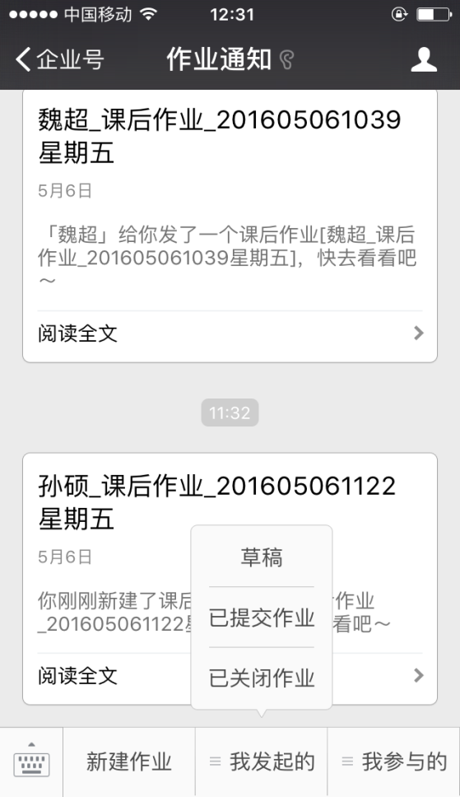
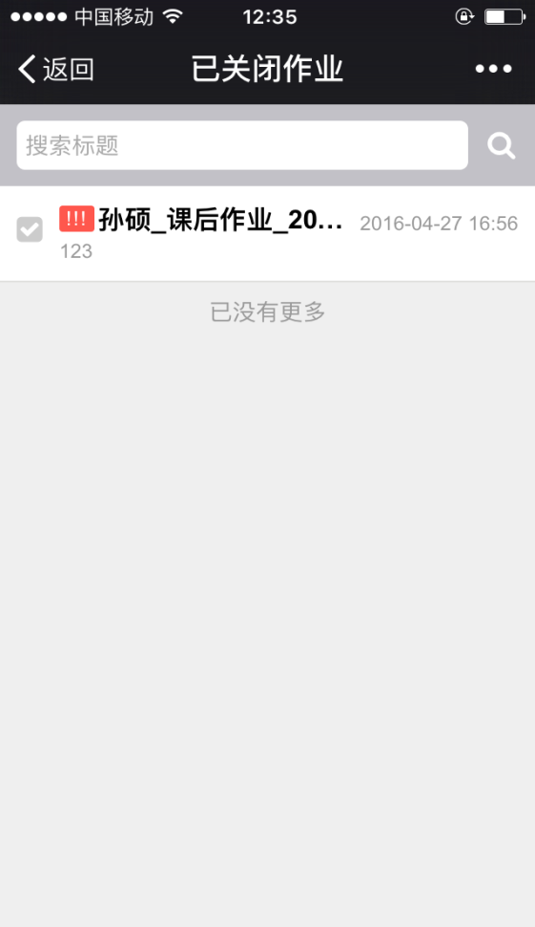

删除

 | 我发起的 |  |  |  |  | 已关闭

 |  |  |  |  |  |  |  | 、

 |  |  |  |  |  |  | 完成（视为关闭）

未阅作业

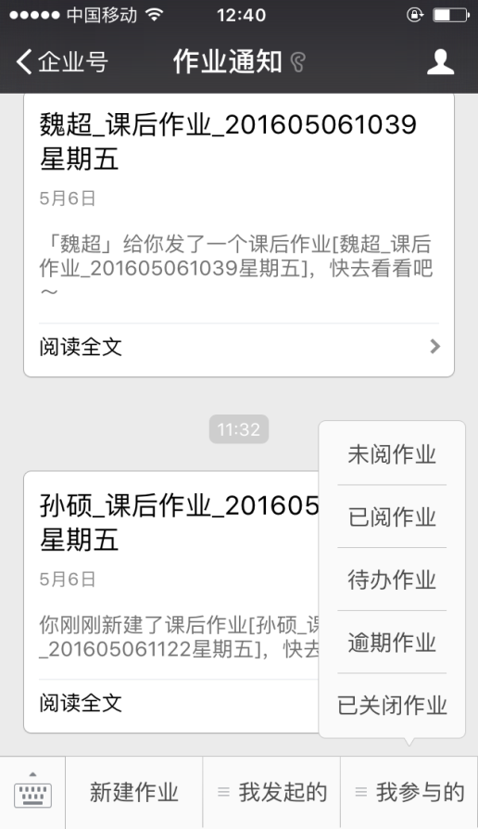
 |  |  | 未阅作业

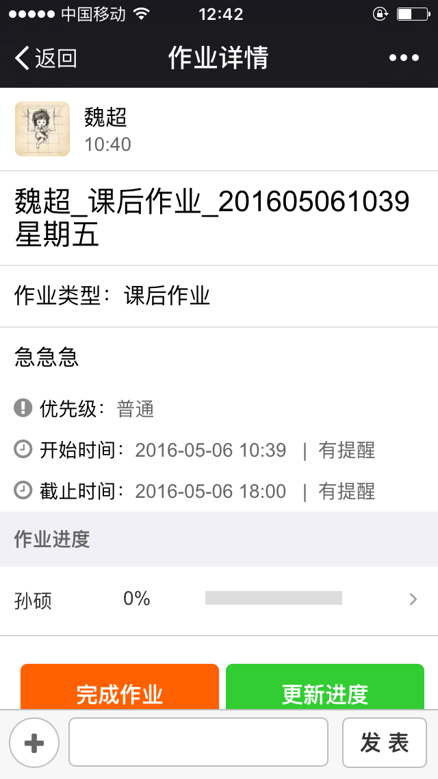

我参与的

 |  |  |  | 已阅读作业
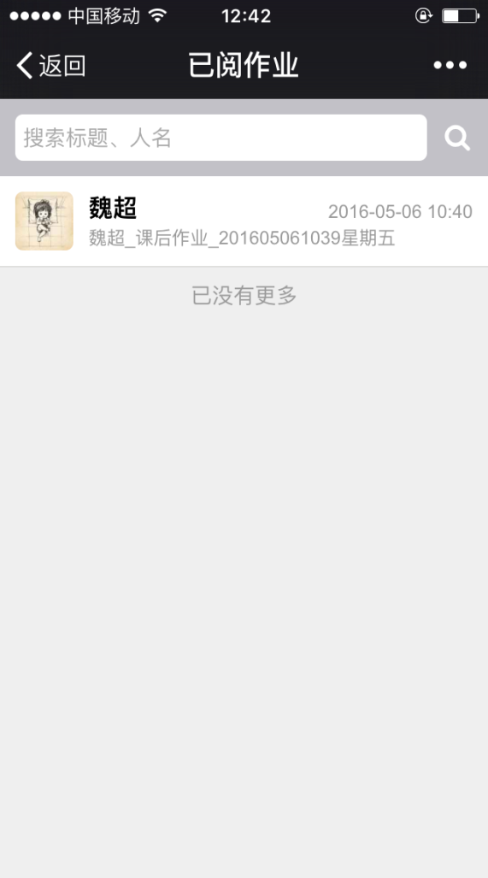

完成

